Calendrier
 |  | indice F |  | ESR PLONGEE - CALENDRIER - SAISON 2023-2024

 |  | Séance piscine |  |  |  |  | Sorties |  |  |  | Fosse Apnée |  |  |  | Fosse Plongée |  |  |  | Pas de piscine |  |  |  | Vacances Paris |  |  |  | Jour férié |  |  |  | Séance Bio |  |  |  |  | Planning dispo sur : | www.esr-plongee.fr
 |  |  |  |  |  |  |  | 2 |  |  |  | 0 |  |  |  | 0 |  |  |  | 3 |  |  |  | 0 |  |  |  | 0 |  |  |  | 5 |  |  |  |  | 7 |  |  |  | 11 |  |  |  | 11
Sep-23 |  |  |  |  | Oct-23 |  |  |  | Nov-23 |  |  |  | Dec-23 |  |  |  | Jan-24 |  |  |  | Feb-24 |  |  |  | Mar-24 |  |  |  | Apr-24 |  |  |  |  | May-24 |  |  |  | Jun-24 |  |  |  | Jul-24
1 | V |  |  |  | 1 | D |  |  | 1 | M | Pas de piscine |  | 1 | V |  |  | 1 | L | S1 |  | 1 | J | Sujet 6 Bio |  | 1 | V |  |  | 1 | L | Lundi de Pâques |  | 27 | 1 | M | Pas de piscine |  | 1 | S |  |  | 1 | L | S27
2 | S |  |  |  | 2 | L | S40 |  | 2 | J | Sujet 1 Bio |  | 2 | S |  |  | 2 | M |  |  | 2 | V |  |  | 2 | S |  |  | 2 | M |  |  |  | 2 | J | Sujet 13 Bio |  | 2 | D |  |  | 2 | M
3 | D |  |  |  | 3 | M |  |  | 3 | V |  |  | 3 | D |  |  | 3 | M | Pas de piscine |  | 3 | S |  |  | 3 | D |  |  | 3 | M |  | 24 |  | 3 | V |  |  | 3 | L | S23 |  | 3 | M
4 | L | S36 |  |  | 4 | M | Baptêmes | 4 | 4 | S |  |  | 4 | L | S49 |  | 4 | J |  |  | 4 | D |  |  | 4 | L | S10 |  | 4 | J | Sujet 11 Bio |  |  | 4 | S |  |  | 4 | M |  |  | 4 | J
5 | M |  |  |  | 5 | J |  |  | 5 | D |  |  | 5 | M |  |  | 5 | V |  |  | 5 | L | S6 |  | 5 | M |  |  | 5 | V |  |  |  | 5 | D |  |  | 5 | M |  | 29 | 5 | V
6 | M | Réunion Bureau |  |  | 6 | V |  |  | 6 | L | S45 |  | 6 | M |  | 11 | 6 | S |  |  | 6 | M |  |  | 6 | M |  | 20 | 6 | S |  |  |  | 6 | L | S19 |  | 6 | J |  |  | 6 | S
7 | J |  |  |  | 7 | S |  |  | 7 | M |  |  | 7 | J | Sujet 3 Bio |  | 7 | D |  |  | 7 | M |  | 18 | 7 | J |  |  | 7 | D |  |  |  | 7 | M |  |  | 7 | V |  |  | 7 | D
8 | V |  |  |  | 8 | D |  |  | 8 | M |  | 7 | 8 | V |  |  | 8 | L | S2 |  | 8 | J | Sujet 7 Bio Annulé |  | 8 | V |  |  | 8 | L | S15 |  |  | 8 | M | Pas de piscine |  | 8 | S |  |  | 8 | L | S28
9 | S |  |  |  | 9 | L | S41 |  | 9 | J |  |  | 9 | S |  |  | 9 | M |  |  | 9 | V |  |  | 9 | S |  |  | 9 | M |  |  |  | 9 | J | Ascension |  | 9 | D |  |  | 9 | M
10 | D |  |  |  | 10 | M |  |  | 10 | V |  |  | 10 | D |  |  | 10 | M |  | 14 | 10 | S |  |  | 10 | D |  |  | 10 | M | Pas de piscine |  |  | 10 | V |  |  | 10 | L | S24 |  | 10 | M
11 | L | S37 |  |  | 11 | M | Baptêmes | 5 | 11 | S | Armistice |  | 11 | L | S50 |  | 11 | J | Salon plongée |  | 11 | D |  |  | 11 | L | S11 |  | 11 | J |  |  |  | 11 | S |  |  | 11 | M |  |  | 11 | J
12 | M |  |  |  | 12 | J |  |  | 12 | D |  |  | 12 | M |  |  | 12 | V | Salon plongée |  | 12 | L | S7 |  | 12 | M |  |  | 12 | V |  |  |  | 12 | D |  |  | 12 | M |  | 30 | 12 | V
Sortie Mer rouge
El-Gouna
Egypte
13 | M | Rentrée Piscine | 1 |  | 13 | V |  |  | 13 | L | S46 |  | 13 | M |  | 12 | 13 | S | Salon plongée |  | 13 | M |  |  | 13 | M |  | 21 | 13 | S |  |  |  | 13 | L | S20 |  | 13 | J |  |  | 13 | S
14 | J |  |  |  | 14 | S |  |  | 14 | M |  |  | 14 | J | Sujet 4 Bio |  | 14 | D | Salon plongée |  | 14 | M | Pas piscine / recyclage |  | 14 | J | Sujet 9 Bio |  | 14 | D |  |  |  | 14 | M |  |  | 14 | V |  |  | 14 | D
15 | V |  |  |  | 15 | D | Desc Rivière : LaJuine |  | 15 | M | Pot d'accueil | 8 | 15 | V |  |  | 15 | L | S3 |  | 15 | J |  |  | 15 | V |  |  | 15 | L | S16 |  |  | 15 | M |  | 26 | 15 | S |  |  | 15 | L | S29
Sortie bureau
Marseille
16 | S |  |  |  | 16 | L | S42 |  | 16 | J |  |  | 16 | S |  |  | 16 | M |  |  | 16 | V |  |  | 16 | S |  |  | 16 | M |  |  |  | 16 | J | Sujet 14 Bio |  | 16 | D |  |  | 16 | M
17 | D |  |  |  | 17 | M |  |  | 17 | V |  |  | 17 | D |  |  | 17 | M | Séance annulée | 15 | 17 | S |  |  | 17 | D |  |  | 17 | M | Pas de piscine |  |  | 17 | V |  |  | 17 | L | S25 |  | 17 | M
Forum
Pres Bio
18 | L | S38 |  |  | 18 | M |  | 6 | 18 | S |  |  | 18 | L | S51 |  | 18 | J | Sujet 5 Bio |  | 18 | D |  |  | 18 | L | S12 |  | 18 | J |  |  |  | 18 | S |  |  | 18 | M |  |  | 18 | J
19 | M |  |  |  | 19 | J |  |  | 19 | D |  |  | 19 | M |  |  | 19 | V |  |  | 19 | L | S8 |  | 19 | M |  |  | 19 | V |  |  |  | 19 | D |  |  | 19 | M | Dernière séance | 31 | 19 | V
20 | M |  | 2 |  | 20 | V |  |  | 20 | L | S47 |  | 20 | M |  | 13 | 20 | S |  |  | 20 | M |  |  | 20 | M |  | 22 | 20 | S |  |  |  | 20 | L | Pentecôte |  | 20 | J |  |  | 20 | S
Charybde
Cavalaire/mer
21 | J |  |  |  | 21 | S |  |  | 21 | M |  |  | 21 | J |  |  | 21 | D |  |  | 21 | M | Pas de piscine |  | 21 | J |  |  | 21 | D |  |  |  | 21 | M |  |  | 21 | V |  |  | 21 | D
22 | V |  |  |  | 22 | D |  |  | 22 | M |  | 9 | 22 | V |  |  | 22 | L | S4 |  | 22 | J |  |  | 22 | V |  |  | 22 | L | S17 |  |  | 22 | M |  | 27 | 22 | S |  |  | 22 | L | S30
23 | S |  |  |  | 23 | L | S43 |  | 23 | J | Sujet 2 Bio |  | 23 | S |  |  | 23 | M |  |  | 23 | V |  |  | 23 | S |  |  | 23 | M |  |  |  | 23 | J |  |  | 23 | D |  |  | 23 | M
24 | D |  |  |  | 24 | M |  |  | 24 | V |  |  | 24 | D |  |  | 24 | M |  | 16 | 24 | S |  |  | 24 | D | Nitrox base |  | 24 | M |  | 25 |  | 24 | V |  |  | 24 | L | S26 |  | 24 | M
25 | L | S39 |  |  | 25 | M | Pas de piscine |  | 25 | S |  |  | 25 | L | S52 - Noël |  | 25 | J |  |  | 25 | D |  |  | 25 | L | S13 |  | 25 | J | Sujet 12 Bio |  |  | 25 | S |  |  | 25 | M |  |  | 25 | J
26 | M |  |  |  | 26 | J |  |  | 26 | D |  |  | 26 | M |  |  | 26 | V |  |  | 26 | L | S9 |  | 26 | M |  |  | 26 | V |  |  |  | 26 | D |  |  | 26 | M | Pas de piscine | 32 | 26 | V
Sortie St Cyr/mer
27 | M |  | 3 |  | 27 | V |  |  | 27 | L | S48 |  | 27 | M | Pas de piscine |  | 27 | S |  |  | 27 | M |  |  | 27 | M |  | 23 | 27 | S |  |  |  | 27 | L | S22 |  | 27 | J |  |  | 27 | S
28 | J |  |  |  | 28 | S |  |  | 28 | M |  |  | 28 | J |  |  | 28 | D |  |  | 28 | M |  | 19 | 28 | J | Sujet 10 Bio |  | 28 | D |  |  |  | 28 | M |  |  | 28 | V |  |  | 28 | D
29 | V |  |  |  | 29 | D |  |  | 29 | M |  | 10 | 29 | V |  |  | 29 | L | S5 |  | 29 | J | Sujet 8 Bio |  | 29 | V |  |  | 29 | L | S18 |  |  | 29 | M |  | 28 | 29 | S |  |  | 29 | L | S30
30 | S |  |  |  | 30 | L | S44 |  | 30 | J |  |  | 30 | S |  |  | 30 | M |  |  |  |  |  |  | 30 | S |  |  | 30 | M |  |  |  | 30 | J |  |  | 30 | D |  |  | 30 | M
 |  |  |  |  | 31 | M |  |  |  |  |  |  | 31 | D |  |  | 31 | M |  | 17 |  |  |  |  | 31 | D | Pâques |  |  |  |  |  |  | 31 | V |  |  |  |  |  |  | 31 | M

N4
ESR - Saison 2023 - 2024 |  |  | MAJ | 2022-10-24
N4

Plongeurs |  |  | Cours Théoriques |  |  | Encadrement
Nom | Prénom | Niv | Date | Sujet | Salle | Nom | Prénom | Niv.
 |  |  | 2022-12-21 | physique | Teams | FRANCOIS | Jean-Brice | E4
DUMAS | Coralie | N3 | 2022-12-28 | tables /ordi | Teams | DUMAS | Pascal | E3

A METTRE A JOUR
 |  |  | 2023-02-22 | Anat PhYsio | Teams
 |  |  | 2023-03-01 | accidents | Teams
 |  |  | 2023-03-15 | réglementation | Teams
 |  |  | 2023-04-05 | Materiel/détendeur/compresseur | Teams

 |  |  |  |  |  | 2

 |  |  | Séances Fosses &Beaumont
 |  |  | Date | Sujet | Lieu
 |  |  |  | GP-N4 & Apnée 10m | Anthony
 |  |  |  | GP-N4 & Apnée 10m | Anthony
 |  |  |  | GP-N4 & Apnée 10m | Anthony
 |  |  |  | GP-N4 | Beaumont
 |  |  |  | GP-N4 | Beaumont
 |  |  |  | GP-N4 | Beaumont

Nbre total N1 : | 1

APNEE
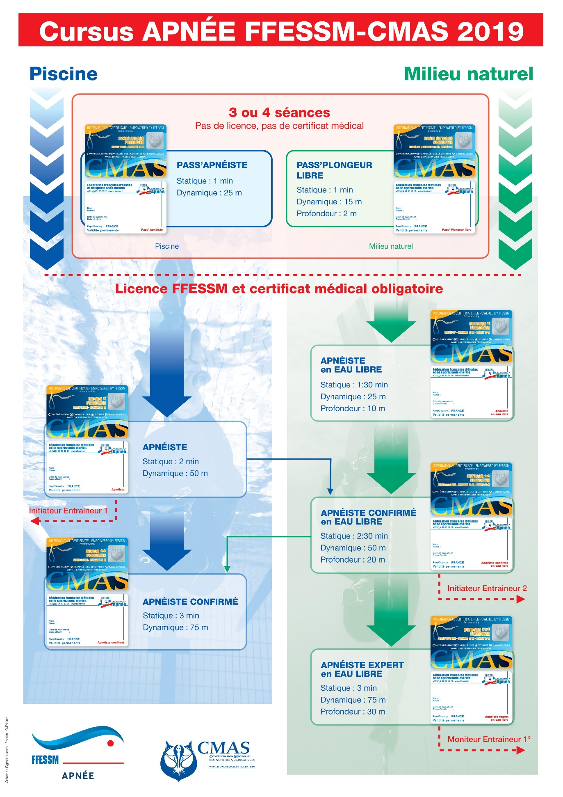
ESR - Saison 2023 - 2024
APNEE

Débutants |  |  |  | confirmés |  |  |  |  | Encadrement Apnée
Fabrice |  |  |  | Laurent |  |  |  |  | Nom | Prénom | Niv.
Nom | Prénom | Activité | Niv. | Nom | Prénom | Activité | Niv. |  | SALESSE | Laurent | IE2
DUPUET / DUVAL | Charlotte |  | deb | ASTIER | Matthieu |  | A |  | VARENGO | Jacques | IE2
BARTON | Arnaud |  | deb | ASTIER | Jean-Michel |  | ACEL |  | DREXLER | Fabrice | E1
DREXLER | Fabrice |  | E1 | BECHU | David |  | A
 |  |  |  | BOUDAYA | Labib |  | A |  | Nbre IE |  | 2
A METTRE A JOUR
 |  |  |  | MEUNIER | Fabrice |  | ACP
 |  |  |  | SALESSE | Laurent |  | IE2
 |  |  |  | SCHULER | Nicolas |  | ?
 |  |  |  | VARENGO | Jacques |  | IE2

3 |  |  |  | 8

Nbre total ELEVE apnéiste : |  |  | #REF! |  |  |  |  | Capa. max à 30 pers |  |  |  | Total APNEISTES | #REF!

SEANCE hors eau : Théorie apnéiste/Apnéiste Confimré + Exam théorie RIFA-A

SEANCE eau : TOUTES Stat + Dyn + Prépa RIFA-A

FOSSE perso :

Fosses Apnée VILLENEUVE (ASD12) : -Dimanche 13 Oct. 2019 19h30 21h30 -Dimanche 17 Nov. 2019 19h30 21h30 -Dimanche 15 Déc. 2019 19h30 21h30 -Dimanche 19 Jan. 2020 16h30 18h30 -Dimanche 02 Fév. 2020 17h30 19h30 -Dimanche 15 Mar. 2020 19h30 21h30 -Dimanche 26 Avr. 2020 19h30 21h30 -Dimanche 17 Mai. 2020 16h30 18h30

• Fosse Apnée #2: Dimanche 20 Novembre 2022 (18h30 - 20h30) • Fosse Apnée #3: Dimanche 11 Décembre 2022 (18h30 - 20h30) • Fosse Apnée #4: Dimanche 08 Janvier 2023 (20h30 – 22h30) • Fosse Apnée #5: Dimanche 12 Février 2023 (18h30 - 20h30) • Fosse Apnée #6: Dimanche 12 Mars 2023 (20h30 – 22h30) • Fosse Apnée #7: Dimanche 02 Avril 2023 (20h30 – 22h30) • Fosse Apnée #8: Dimanche 14 Mai 2023 (20h30– 22h30)

Recyclage
ESR - Saison 2023 - 2024 |  |  | MAJ | 2019-10-03
Tous moniteurs

 |  |  | Thèmes abordés |  |  |  |  |  |  |  |  | Encadrement
Moniteurs |  |  | Sujet | Sujet | Sujet | Sujet | Sujet | Sujet | Sujet | Sujet | Sujet | Encadrement
Nom | Prénom | groupe | Date | Date | Date | Date | Date | Date | Date | Date | Date | Nom | Prénom | Niv.
 |  |  |  |  |  |  |  |  |  |  |  | LEROY | Pierre | IR

A METTRE A JOUR

 |  |  |  |  |  |  |  |  |  |  |  | 1

Orga bassin
ORGANISATION BASSIN 2023-2024
2022-07-18

plongeoir
1
PRINCIPE D'ORGA :
Compte-tenu que cette année est une année de passages de niveaux, l'organisation dite de "VOLANTS" n'est pas reconduite.
La priorité est mise sur la formation et préparation des niveaux.
Toutefois, la PSP aura lieu 1 fois / mois pour maintenir une activité minimale sur la PSP et travailler certains gestes techniques.
Le principes de "VOLANTS" sera reconduite l'année prochaine 2021-2022
2
2
Semaine sans PSP
Zone d'évolution en blocs N1 |  |  | S1 | S2 | S3 | S4
ligne d'eau cours fondamental N2,N3 et nage libre |  | N1 | Cours N1
3
PMT
 |  | N2 | Apnée | PSP | BlocN2 | PMT N2
4
PMT
Niveau 4 et Initiateur |  | N3 | Bloc N3 | PMT N3 | Apnée | PSP
5
Apnée béberts |  | N4 | Cours N4
6
Apnée débutants |  | Apnée Débutant | Apnée | Apnée | Apnée | Apnée
 |  | Apnée conf | Apnée | Apnée | Apnée | Apnée
plongeoir
Semaine avec PSP |  | Principe retenu :
1
Zone d'évolution N1 et nage libre | PSP | Les groupes N2 & N3 alterneront cours de leur niveau , PSP et Apnée.
2
 |  | Les groupes N2 & N3 se diviseront en 2 groupes N2 et 2 groupe N3 pour les séances apnées (afin de lilmiter le Nb en Apnée)
3
Cours N2/N3 (PMT) |  | Le groupe de « base débutant Apnée » reçoit en S1 et S3 les 1/2 groupe N2 puis N3.
4
Niveau 4 et Initiateur (sans mannequin) |  | L’atelier PSP n’est mis en place que en S2 + S4 et reçoit alternativement les N2 & N3.
5
Apnée béberts |  | L’atelier PSP est mis en transversal bassin et n’utilise d’1/5 de bassin vers le fond.
6
Apnée débutants |  | Il sera mis en place 1 sem / 2 afin de laisser les lignes d'eau dans leur totalité
 |  | L'atelier PSP sera matérialisé par les lignes + flotteurs, au fond + en surface.
 |  | Si besoin, les N4 et Initiateurs auront Mannequin les Semaines sans PSP
 |  | Pour les nageurs libres , utilisation de la ligne 3

